Perhitungan KPI
ACHIEVEMENT KPI PERIODE JANUARI - DESEMBER 2022

MUHAMAD RINALDI ADITYA
SITAC OFFICER

KPI | Target | Achievement | % Achievement | Remark
% Cancel Rate B2S | 5% | 23.6% | - | Tidak achieve dikarenakan lahan space yg terbatasdaerah pemukiman padat
% Lead Time Pre SITAC | 14 Hari | 53 Hari | - | Tidak achieve dikarenakan KDD sering berganti karena LL menolak untuk di sewa dan merupakan lahan padat penduduk
% Lead Time SITAC B2S | 46 Hari | 27 Hari | - | Achive, once IW clear proses SITAC cepat
% RTC-1 Site Permanen | 100% | 94% | - | Tidak achieve dikarenakan masih proses OG permanenisasi
No Fraud Audit Finding SITAC Process | 0% | 0.0 | - | Achieve, tidak ada notif audit finding dari dept. AUDIT

Dibuat Oleh :
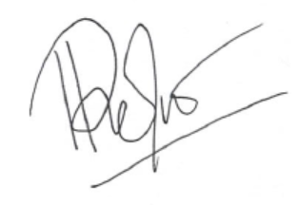

Muhamad Rinaldi Aditya | Fandi Kurniawan Saputra |  |  | Danu Mulyana
SITAC OFFICER | Project Management SITAC JABODETABEK Sect. Head |  |  | Project Management SACME JABODETABEK Dept Head

Scorecard

KPI AREA OPERATION DIVISION 2 2022 MUHAMAD RINALDI ADITYA (555509210030) |  |  |  |  |  | Disetujui | Diketahui

 |  |  |  |  |  | FANDI KURNIAWAN SAPUTRA | DANU MULYANA
 |  |  |  |  |  | TANGGAL : | TANGGAL :
NO | LEVEL | KPI | TARGET | ACHIEVEMENT | % ACHIEVEMENT | DESKRIPSI
1 | SITAC OFFICER | % Cancel Rate B2S | 5% | 23.6% |  | Persentase STIP B2S yang ter-cancel maksimal sebesar 5%
2 |  | % Lead Time Pre SITAC | 14 Hari | 53 Hari |  | Lama penyelesaian Pre SITAC B2S 14 hari tanggal STIP
3 |  | % Lead Time SITAC B2S | 46 Hari | 27 Hari |  | Lama penyelesaian Pre SITAC B2S 46 hari tanggal STIP
4 |  | % RTC-1 Site Permanen | 100% | 94% |  | Persentase RFI Site berstatus RTC 1 (Hasil assessment AOP) dibandingkan dengan Total Site yang RFI di tahun 2022
5 |  | No Fraud Audit Finding SITAC Process | 0,01 | 100% |  | Tidak ditemukan kecurangan pada proses SITAC berdasarkan hasil Audit team Corporate Audit.

1. % Cancel Rate B2S
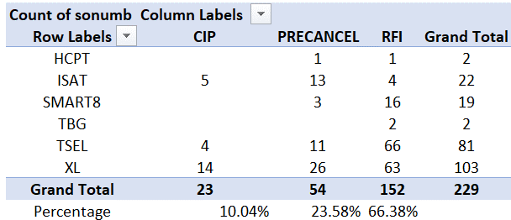

2. % Lead Time Pre SITAC
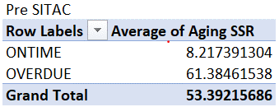

Dari total target 14 hari tidak achieve sebanyak 130 site overdue dalam proses Pre SITAC dimana diantaranya 8% merupakan lahan corporate lama dalam merespon kerjasama sewa lahan
adapun langkah yang kami ambil membuat janji dan bertemu langsung kepada PIC atau Manager terkait kerjasama.
Dan sebesar 92% keterbatasan lahan, space dan Pemilik lahan yang tidak mau disewa untuk keberadaan tower

3. % Lead Time SITAC B2S

Dari total target 46 hari Proses SITAC achieve rata rata penyelesaian proses SITAC 27 hari, once Lahan sudah IW clear proses SITAC dapat memenuhi target

4. % RTC-1 Site Permanen

RTC 3 | :4 | Problem | Action
Curug Kulon Curug |  | Masih dalam proses permanenisasi dan penunjukan mitra | PKS sudah ditandatangani untuk multioperator + Koordinasi dengn CME untuk permanenisasi
Puripermai3raksa |  | Masih dalam proses permanenisasi dan penunjukan mitra | PKS sudah ditandatangani untuk multioperator + Koordinasi dengn CME untuk permanenisasi
Permanentcmbtlionair |  | Masih dalam proses permanenisasi dan penunjukan mitra | PKS sudah ditandatangani untuk multioperator + Koordinasi dengn CME untuk permanenisasi
Lavon |  | Masih dalam proses permanenisasi dan penunjukan mitra | PKS sudah ditandatangani untuk multioperator + Koordinasi dengn CME untuk permanenisasi

5. No Fraud Audit Finding SITAC Process

